Sheet2
日期 | 在线机器人数
2023-01-02 | 39
2023-01-03 | 39
2023-01-04 | 40
2023-01-05 | 38
2023-01-06 | 37
2023-01-07 | 35
2023-01-08 | 40
2023-01-09 | 39
2023-01-10 | 39
2023-01-11 | 40
2023-01-12 | 40
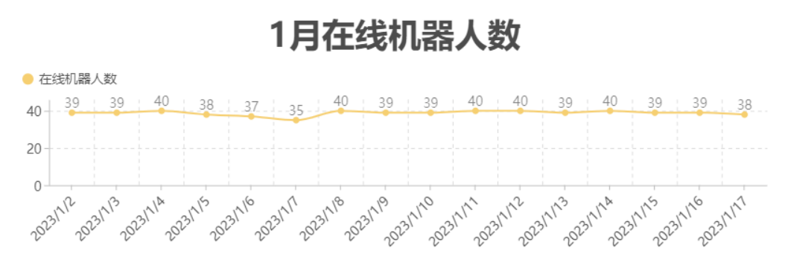
2023-01-13 | 39
2023-01-14 | 40
2023-01-15 | 39
2023-01-16 | 39
2023-01-17 | 38

